11506-研討會
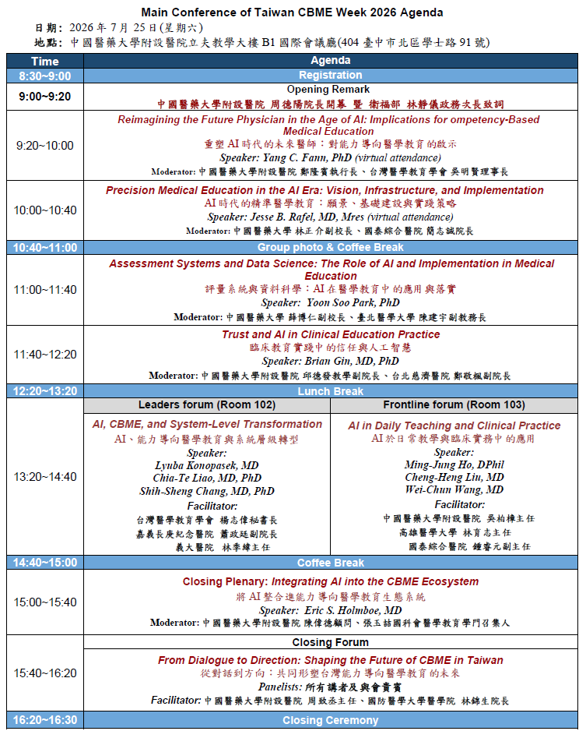
醫事人員繼續教育積分管理系統
團體類活動申請表
NO | 舉辦日期/時間 | 申請單位 | 地點 | 承 辦 人 / 電話 | 課程名稱 | 課程資料 | 結果
1 | 115 年 7 月 3 日 08:30-16:30 | 中華民國呼吸治療師公會全國聯合會 | 林口長庚紀念醫院兒童大樓 B2 臨床技能中心階梯教室 (桃園市龜山區復興街5號) | 李芯/0910918071 | 呼吸治療-導師培訓工作坊 | 附件一 | 品質6學分
2 | 2026/07/31 14:00 ~ 2026/07/31 17:00 | 國立台灣大學醫學院附設醫院 | 台北市中正區仁愛路一段1號(臺大醫學院201講堂) | 杜俐瑩管理師 /(02)2312-3456 | 臨床倫理工作坊 | 附件二 | 倫理3.2
3 | 2026/07/14 08:00 ~2026/07/14 11:50 | 社團法人台灣急診醫學會 | 柳營奇美醫院 | 邱玉臻/wendy831994@gmail.com | 「115年度醫療整備計畫」(非外科系)醫事 人員外傷照護訓練課程 | 附件三 | 品質4
 | 2026/07/19 08:00~2026/07/19 11:50 | 社團法人台灣急診醫學會 | 林口長庚紀念醫院 | 邱玉臻/ wendy831994@gmail.com | 「115年度醫療整備計畫」(非外科系)醫事 人員外傷照護訓練課程 |  | 品質4
 | 2026/07/22 08:00 2026/07/22 11:50 | 社團法人台灣急診醫學會 | 高雄醫學大學附設中和紀念醫院 | 邱玉臻/ wendy831994@gmail.com | 「115年度醫療整備計畫」(非外科系)醫事人員外傷照護訓練課程 |  | 品質4
 | 2026/07/31 08:00 2026/07/31 11:50 | 社團法人台灣急診醫學會 | 光田綜合醫院 | 邱玉臻/wendy831996@gmail.com | 「115年度醫療整備計畫」(非外科系)醫事人員外傷照護訓練課程 |  | 品質4
4 | 2026/07/25 09:20 ~ 2026/07/25 16:20 | 中國醫藥大學附設醫院 | 中國醫藥大學附設醫院立夫教學大樓B1國際會議廳 | 蔡宜蓉 副管理師/04-22052121 ext.12346 | 2026第三屆臺灣CBME醫學教育週「人工智慧時代的能力導向醫學教育」國際研討會 | 附件四 | 品質6.2

附件一：7/3呼吸治療-導師培訓工作坊
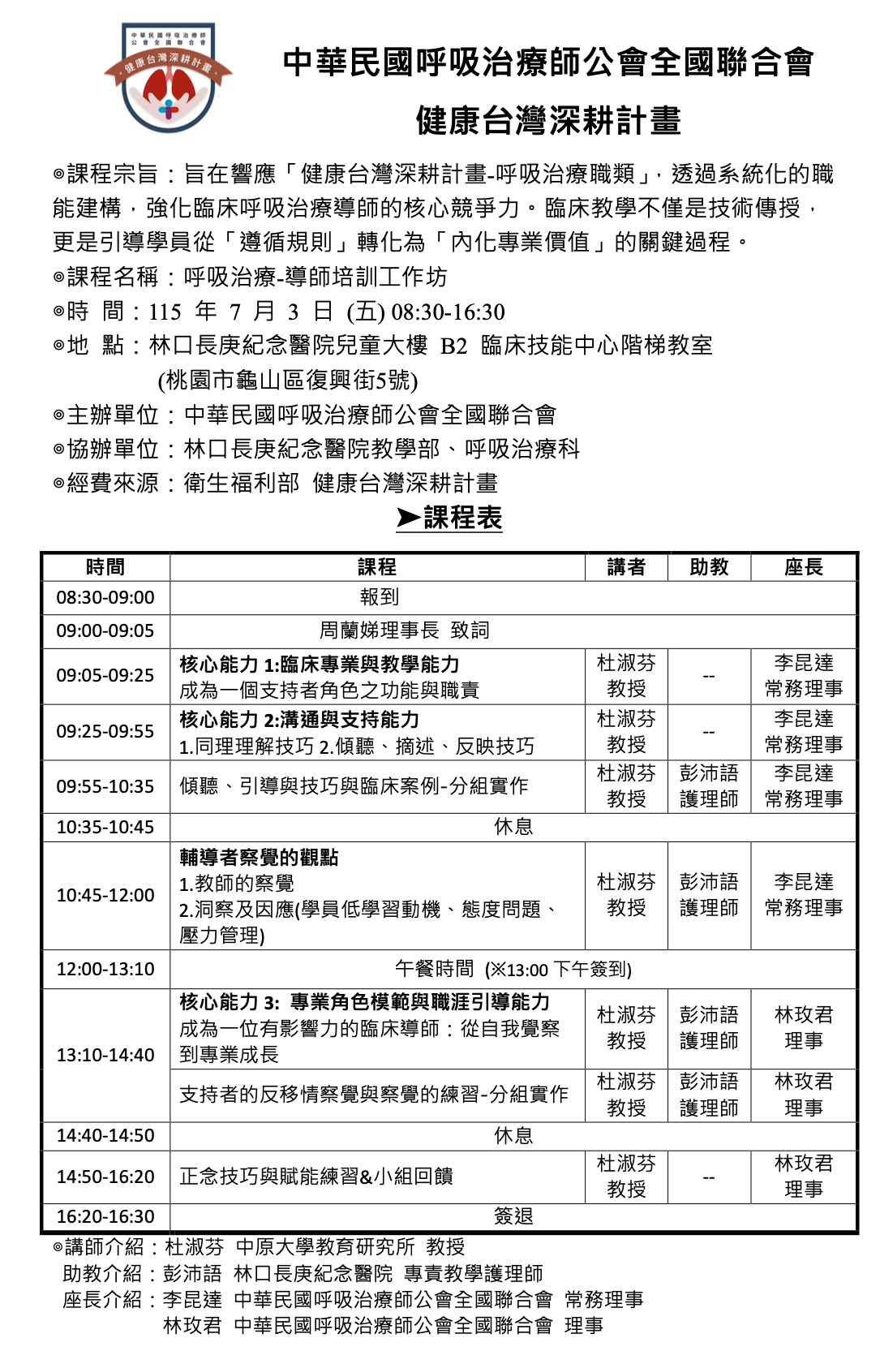

附件二：7/31臨床倫理工作坊

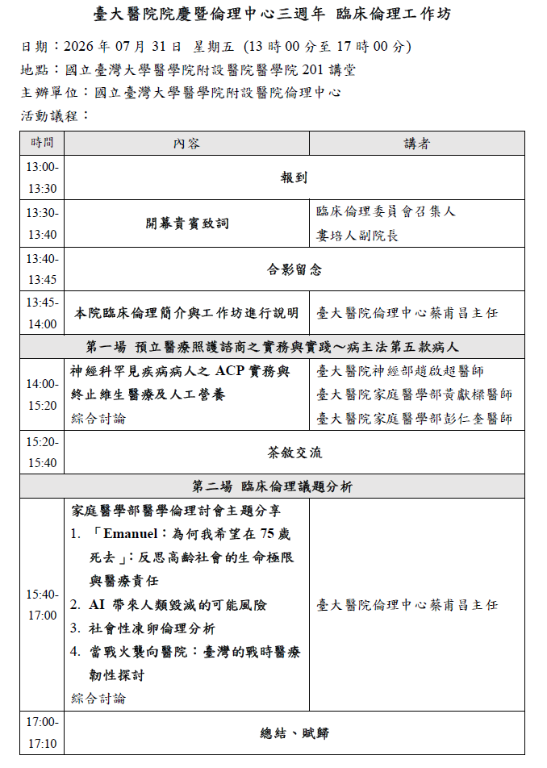

附件三：7/14+7/29+7/22+7/31「115年度醫療整備計畫」(非外科系)醫事人員外傷照護訓練課程

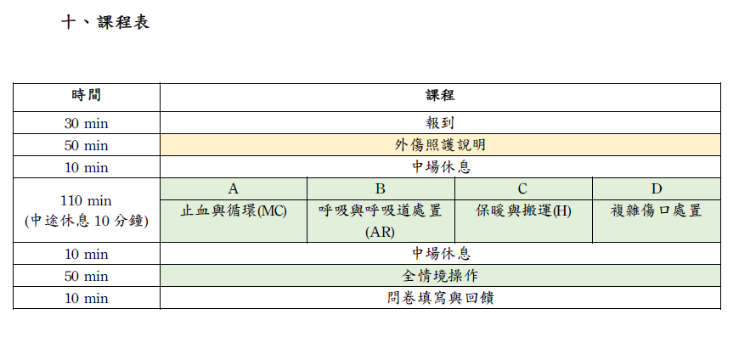

附件四：7/252026第三屆臺灣CBME醫學教育週「人工智慧時代的能力導向醫學教育」國際研討會

